Sheet
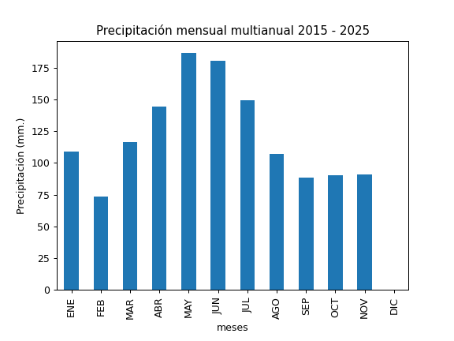
REGISTRO MULTIANUAL MENSUAL DE PLUVIOMETRÍA
ESTACIÓN: |  | SALVE FACCHA
CÓDIGO: |  | C13
COORDENADAS: |  | Latitud (WGS84 TMQ): 9974481
 |  | Longitud (WGS84 TMQ): 538702
ELEVACIÓN: |  | 3888 msnm.

PRECIPITACIÓN MENSUAL

AÑO | ENE | FEB | MAR | ABR | MAY | JUN | JUL | AGO | SEP | OCT | NOV | DIC | TOTAL
2015 |  |  |  |  |  |  |  |  |  |  | 86.7
2016 |  | 94.7 | 122.3 |  | 126.4 |  |  | 52.8 | 113.6 | 80.6 | 46.2 | 79
2017 | 127.3 | 66 | 138.1 | 104.1 |  |  | 97.9 | 125.8 | 68.3 | 80.3 | 75 | 81.1
2018 | 129 | 37 | 52.4 | 91.7 | 184.4 | 141.8 | 94.1 | 77.6 | 63.4 | 24.3 | 86.5
2019 | 89.4 | 11 | 11.4 |  |  |  |  |  |  | 113 | 122.2 | 84.1
2020 | 75.4 | 101.3 | 73.8 | 105.7 |  | 185.1 | 237.5 | 108.6 | 102.7 | 111.2 | 135.4 | 112.1
2021 | 108.1 |  |  | 208.1 | 167.7 | 193.3 | 174 | 113.4 | 137.7 | 159.4 | 91.9 | 113.9
2022 | 63.7 | 78.2 |  |  | 190.9 | 192.3 | 124.8 | 142 | 82.7 | 113.8 | 141.8
2023 | 130 | 111.1 | 199.9 | 157.7 | 157.3 | 151.4 | 182.5 | 140 | 53.1 | 64.4 | 71.3
2024 | 104.3 | 87.2 | 131.8 | 176.7 | 189.7 | 220.4 | 136.4 | 97.7 | 88.1 | 66.4 | 53.4 | 161.3
2025 | 151.2 |  | 200.9 | 166.6 | 291.1

PROM
MAX
MIN

